Hoja1
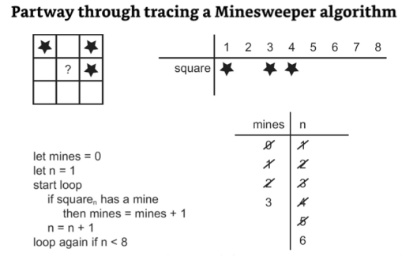
 | cuadrado | 1 | 2 | 3 | 4 | 5 | 6

 |  | Iteración | mines | n
 |  | 1 | 1 | 2
 |  | 2 | 1 | 3
 |  | 3 | 2 | 4
 |  | 4 | 2 | 5
 |  | 5 | 3 | 6
 |  | 6 | 4 | 7
 |  | 7 | 4 | 8
 |  | 8 | 4 | 9
 |  | 9 | 4 | 10
Error Lógico mátematico

loop again if n <= 9
loop again if n < 10

